Prozess und Aspekte
Prozess Aufsicht Anerkennungsvoraussetzungen

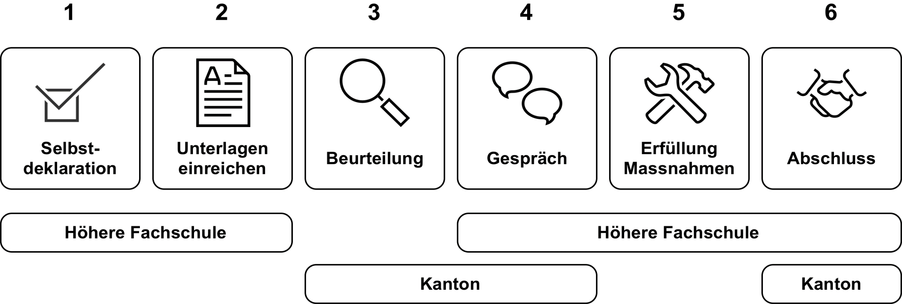

Aspekte Aufsicht Anerkennungsvoraussetzungen
1. Ausschreibung
2. Zulassungsbedingungen
3. Qualifikationsverfahren
4. Qualifikation Leit- und Lehrpersonen
5. Qualität
6. Diplom
7. Lernstundennachweis

Grüner Bereich: Diese Unterlagen gehören gemäss SBBK-Empfehlungen vom 19./20. Mai 2022 nicht mehr zu den "Minimalstandards", sondern zu den Unterlagen der weiteren Aufsichtsaspekte. Jeder Kanton entscheidet selber, welche dieser zusätzlichen Aufsichtsaspekte in der Aufsicht angewendet wird und welche Unterlagen benötigt werden. Natürlich können noch weitere Aufsichtsaspekte integriert werden.

